AAA
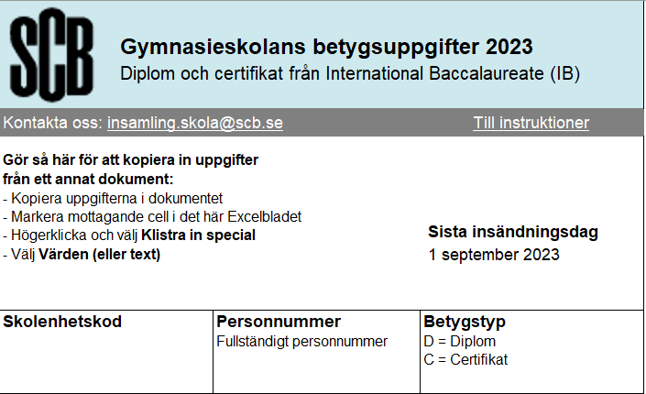 SCB: | var2 | var3

